Oppgave 34
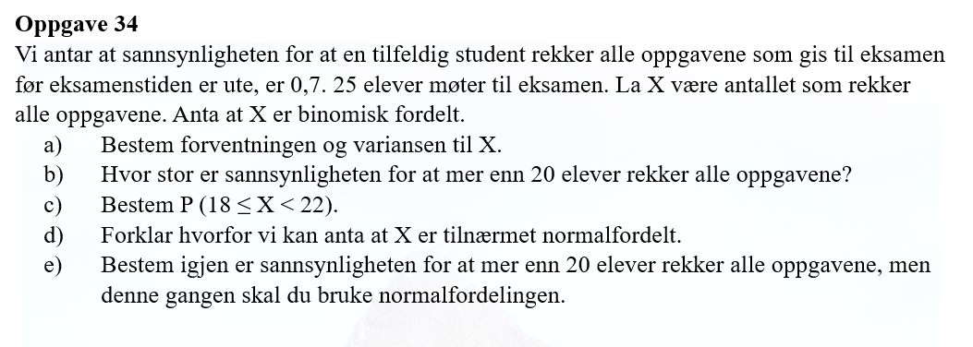
a) X- antall elever som rekker alle oppgavene.
X~Bin (25, 0.7)
E(X)=np= | 18 | elever
Var (X)=np(1-p)= | 5.25

b) P(X>20)=1-P(X≤20)= |  | 0.090

c) P(18≤X<22)=P(X≤21)-P(X≤17)= |  |  | 0.479

d) X er tilnærmet normalfordelt fordi Var(X)>5

e) SD(X)=rot(Var(X))= |  | 2 | elever
X~N(18, 2)
P(X>20)=1-P(X≤20)= |  | 0.159

